공사완료사진
공사 사진대지
업 체 명 | ㈜준마 |  | 공사일시 |  | 2026-08-13
공 사 명 | 기숙사 3동 5층 분말 소화기 교체 |  | 제출일시 |  | 2026-09-11
작업사진 | 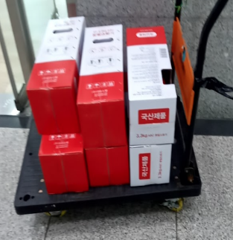 |  | 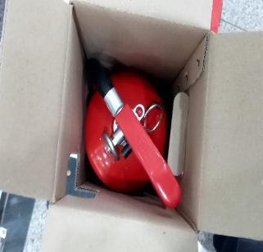
내 용 | 공사후 | 분말소화기 교체 | 공사후 | 분말소화기 교체

작업사진 | 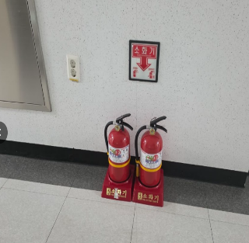 |  | 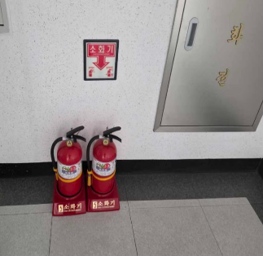
내 용 | 공사후 | 분말소화기 교체 | 공사후 | 분말소화기 교체

